Matriz
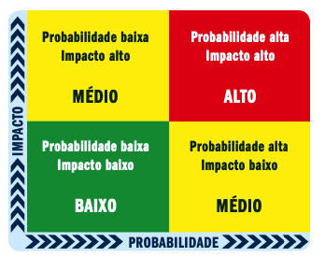
Matriz de Riscos ou Matriz de Probabilidade e Impacto

Impacto | Alto | *Aprovacao Do Projeto pelo Orgao Responsavel. *Reclamacoes dos Usuarios com Bugs | Ultrapassar o Valor estimado de Custo | Falta de Recursos Humanos - (Especialista)

 | Medio | Falha no Gerenciamento do tempo de execucao do Projeto | Falta de experiência no mercado | Falta de recursos financeiros

 | Baixo | Ultrapassar o Valor estimado de Custo | Oscilacoes na Queda de Energia, Internet e outros fatores externos por um curto espaco de tempo. | Aumento nos Custos do Projeto ( Licencas de Software e Equipamentos de Hardware)

 |  | Baixo ( Remoto ) | Medio ( Possivel ) | Alto ( Provavel )
 |  | Probabilidade

